Oppskrift
Chicken curry wokChicken curry wok
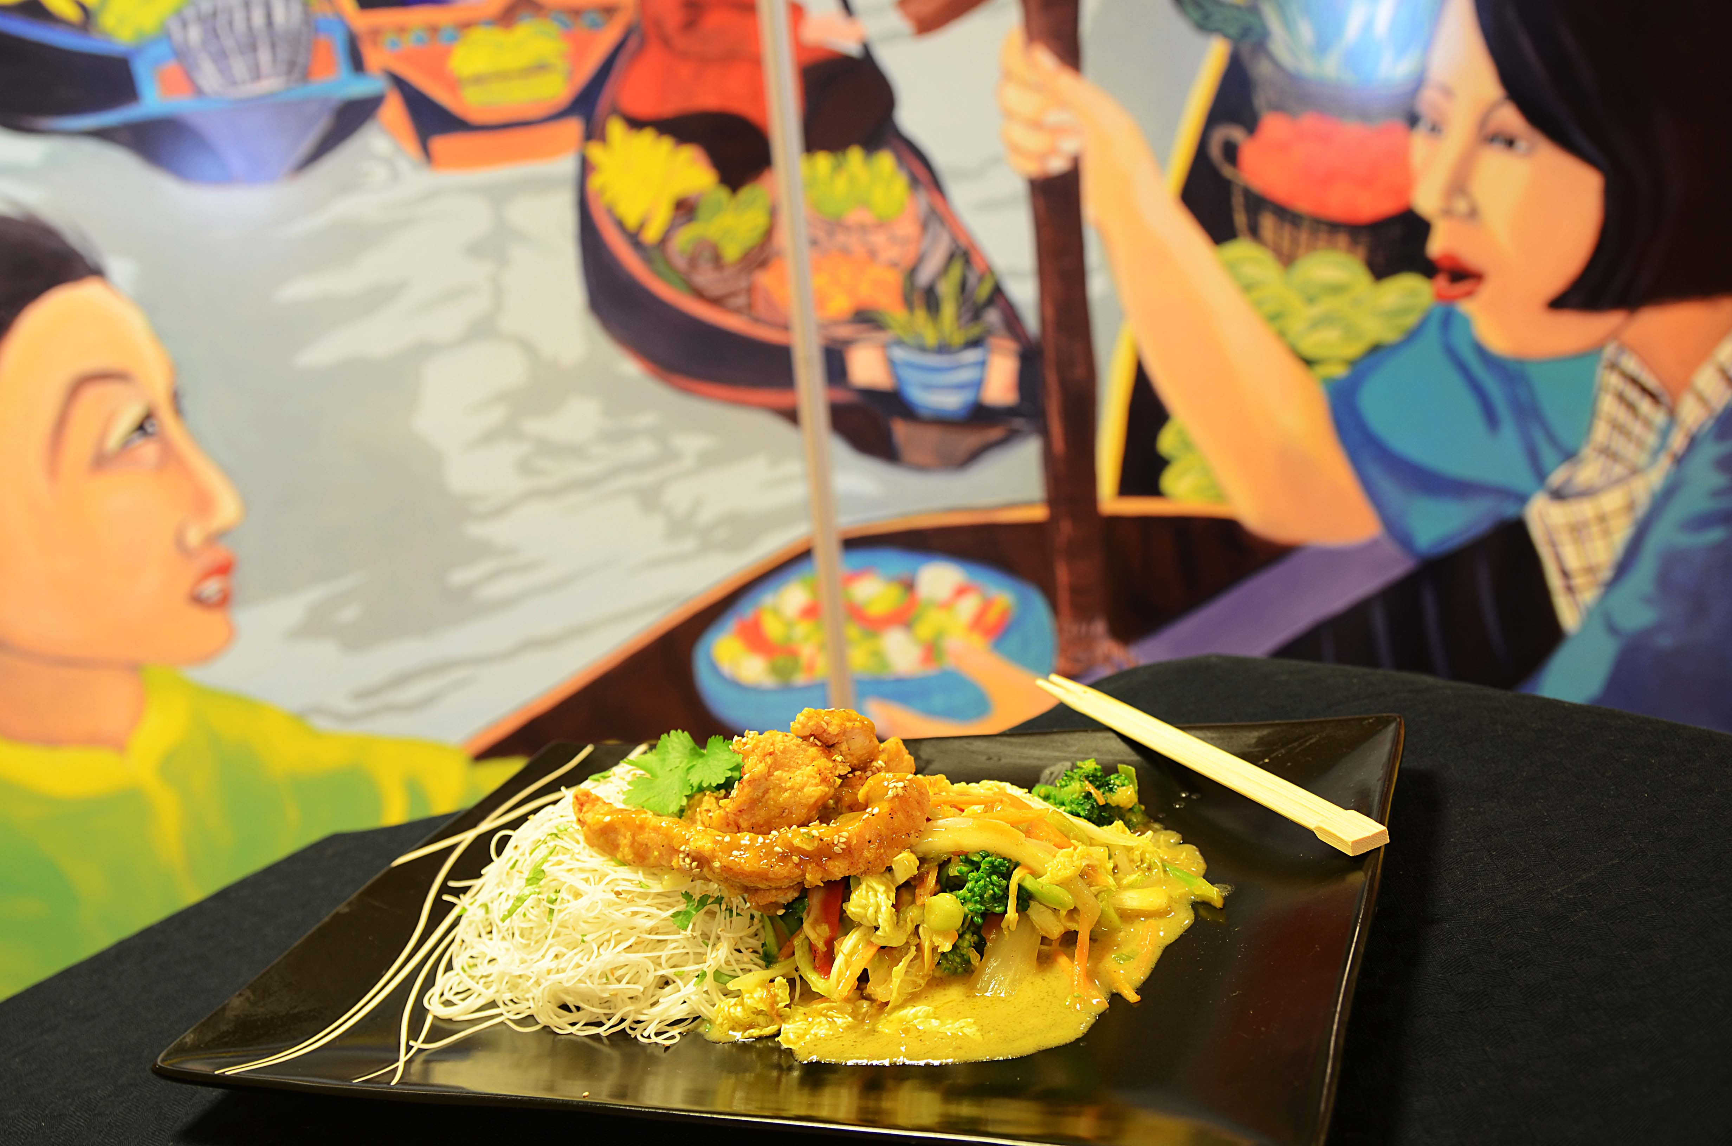

Mariner den forstekte kyllingen i Teriyakisausen, hvitløk og sambal oelek over natten. Kutt alle grønnsakene, bløt nudlene i ca 15 min i varmt vann (fra springen) og avkjøl dem. Mikse nudlene med Go-Tan wokolje, Teriyakisaus og litt sesamfrø og plasser i gastronorm. Mikse alle grønnsakene med Go-Tan mild currysaus, hvitløk, ingefær og sambal oelek og plassere i G/N. Topp med kyllling etter porsjonering. Ved servering: Settes i ovn på kombidamp 200 grader ca 8 minutter. Serveres med ekstra saus, ris med lime og kylling på toppen. * Husk at vekten på nudlene er beregnet i tørr tilstand - oppbløtt blir de 200g.Mariner den forstekte kyllingen i Teriyakisausen, hvitløk og sambal oelek over natten. Kutt alle grønnsakene, bløt nudlene i ca 15 min i varmt vann (fra springen) og avkjøl dem. Mikse nudlene med Go-Tan wokolje, Teriyakisaus og litt sesamfrø og plasser i gastronorm. Mikse alle grønnsakene med Go-Tan mild currysaus, hvitløk, ingefær og sambal oelek og plassere i G/N. Topp med kyllling etter porsjonering. Ved servering: Settes i ovn på kombidamp 200 grader ca 8 minutter. Serveres med ekstra saus, ris med lime og kylling på toppen. * Husk at vekten på nudlene er beregnet i tørr tilstand - oppbløtt blir de 200g.
Number of servingsNumber of servings | 1
EPDEPD | ProductProduct | Per servingPer serving |  | TotalTotal |  | QtyPerPackQtyPerPack | PackSizePackSize | PackUnitPackUnit | PackagingPackaging | ItemsItems
 | Kyllingbryst skåret i lange strimler, kan panneres i mel for å holde på veske. Kyllingbryst skåret i lange strimler, kan panneres i mel for å holde på veske. | 80 | gg | 0 | gg |  |  |  |  | 0
359216359216 | Nudler Mie *(Gluten,Hvete gluten)Nudler Mie *(Gluten,Hvete gluten) | 0.05 | kgkg | 0 | kgkg | 1 | 6 | kgkg | 1x6kg1x6kg | 0
11598471159847 | Woksaus Teriyaki *(Gluten,Hvete gluten,Soya)Woksaus Teriyaki *(Gluten,Hvete gluten,Soya) | 0.02 | ll | 0 | ll | 6 | 1 | ll | 6x1l6x1l | 0
25571222557122 | Paprika Rød Grillet Paprika Rød Grillet | 0.02 | kgkg | 0 | kgkg | 6 | 1 | kgkg | 6x1kg6x1kg | 0
11614881161488 | Woksaus Mild Curry *(Gluten,Hvete gluten,Melk,Selleri,Soya,kan inneholde spor av Nøtter,Kasjunøtter)Woksaus Mild Curry *(Gluten,Hvete gluten,Melk,Selleri,Soya,kan inneholde spor av Nøtter,Kasjunøtter) | 0.04 | ll | 0 | ll | 6 | 1 | ll | 6x1l6x1l | 0
590836590836 | Olivenolje Olivenolje | 0.01 | ll | 0 | ll | 4 | 5 | ll | 4x5l4x5l | 0
42620364262036 | Sambal Oelek Sambal Oelek | 0.003 | kgkg | 0 | kgkg | 6 | 1 | kgkg | 6x1kg6x1kg | 0
 | Kina kål i strimler Kina kål i strimler | 50 | gg | 0 | gg |  |  |  |  | 0
 | Gulrot i strimler kjør på 3 mm skive Gulrot i strimler kjør på 3 mm skive | 30 | gg | 0 | gg |  |  |  |  | 0
 | Brokkoli i 3 mm skiver- kjør på 3 mm skive Brokkoli i 3 mm skiver- kjør på 3 mm skive | 30 | gg | 0 | gg |  |  |  |  | 0
 | Purre eller vårløk kjør på 3 mm skive Purre eller vårløk kjør på 3 mm skive | 15 | gg | 0 | gg |  |  |  |  | 0
 | Hvitløk hakket Hvitløk hakket | 10 | gg | 0 | gg |  |  |  |  | 0
 | Ingefær hakket Ingefær hakket | 10 | gg | 0 | gg |  |  |  |  | 0

 | * Allergens* Allergens

